关系图
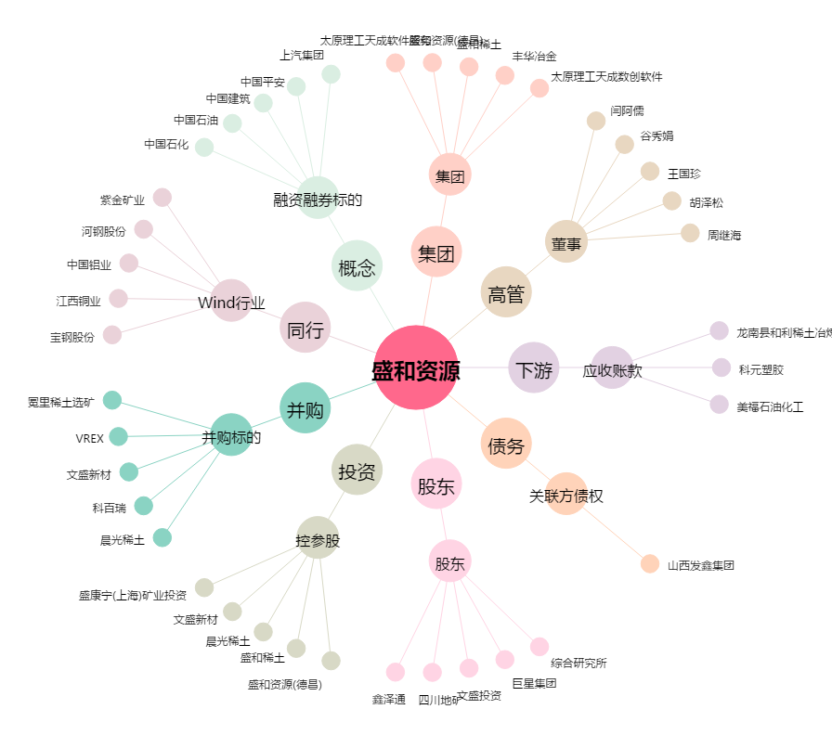
盛和资源[600392.SH] - 关系概览图

